Задание 1
 | Комментарий
1. Почему практики тест-дизайна нельзя применять сразу после получения требований?
Потому что при получении требований сначала нужно провести тест-анализ. Декомпозировать требования, визуализировать их и уточнить все серые зоны выявленные в предыдущих действиях. И только после этого можно смело применять практики тест-дизайна для составления проверок
2. В какой ситуации классы эквивалентности и граничные значения могут существовать по отдельности? Аргументируй свой ответ и приведи примеры.
Если КЭ это набор, то перечисляются все значения которые в него входят. Границ нет. Например список праздников
3. Что такое эквивалентность? Что такое класс эквивалентности?
Эквивалентность — это равноценность объектов, которые обрабатываются одинаково. Класс эквивалентности - это набор данных или значений которые будут обрабатываться одинаково, то есть давать одинаковый результат
4. Можно ли исключить проверку в середине диапазона в пользу проверок на границах, входящих в диапазон? Аргументируй свой ответ.
Этого делать не стоит хотя бы в плане сокращения трудозатрат на тестирование. Если в процессе проверки в середине диапазона будет обнаружен баг, то проверка ГЗвходящих в этот диапазон теряет всякий смысл до момента устранения бага.
5. Представь, что тебе нужно протестировать форму: у каждого поля есть валидатор. Результат работы формы зависит от комбинации данных в полях. Какие практики тест-дизайна следует применить и почему? Аргументируй свой ответ.
Можно применить таблицу принятия решений и технику попарного тестирования. Так как можно покрыть сценарием все проверки и ничего не упустить. Таблица проще для восприятия и интерпретации, а техника попарного тестирования минимизирует комбинации проверок, достаточных для обеспечения высокого качества ПО. Также можно применить выделение классов эквивалентности(КЭ) и граничных значений для каждого КЭ
6. Какими способами можно оптимизировать количество проверок при работе с таблицами принятия решений? Аргументируй свой ответ.
Оптимизировать количество проверок при работе с таблицами принятия решений с помощью техники попарного тестирования. Техника попарного тестирования помогает существенно уменьшить количество комбинаций проверок, достаточных для обеспечения необходимого уровня качества тестирования
7. Опиши, чем чек-лист отличается от тест-кейсов. Приведи примеры, где применяют и то, и другое.
Чек-лист это список элементов системы, которые нужно проверить, а тест-кейс это детальное пошаговое описание проверки. Примером может служить наша дипломная работа. Где мы применяем составление чек-листов и тест-кейсов для различных функциональностей вэб и мобильного приложений
8. Как правильно составить баг-репорт? Какие элементы баг-репорта — обязательные? Почему?
Баг-репорт должен быть составлен так чтобы можно было понять суть проблемы, как ее воспроизвести и какова важность этой проблемы. Обязательные элементы баг-репорта : -ID должен быть всегда уникальным, чтобы не запутаться в проверках -Заголовок должен исчерпывающе описывать проблему, чтобы можно было понять суть не вникая в детали отчета -Шаги воспроизведения Инструкция как воспроизвести баг, чтобы понять как он появился -Результат Описание ОР и ФР. Вся суть проведения проверок это чтобы ОР совпадал с ФР, если нет тогда составляем баг-репорт -Окружение В одном браузере или версии приложения может появляться баг, а в другом нет -Приоритет Критичность ошибки и срочность ее составления. Баг может быть таким что ломает приложение, а это требует максимально быстрого исправления
9. По каким правилам составляют заголовок баг-репорта? Что будет, если составить заголовок неправильно?
Заголовок должен отвечать на три вопроса “Что?Где?Когда?” описывая фактический результат. Заголовок должен исчерпывающе описывать проблему, чтобы можно было понять суть не вникая в детали отчета. Если заголовок составлен неправильно, то можно потратить много время понимая что же имелось ввиду.
10. Из чего состоит клиент-серверная архитектура приложения? Кратко опиши функциональность каждого элемента.
Клиент (фронтенд) это видимая часть приложения которая преобразует действия на стороне клиента в код и связывается с сервером (бэкенд) отправляя ему запрос. Сервер (бэкенд) обрабатывает запрос (производит вычисления и логические операции), если есть необходимость отправляет запрос к БД (база данных) которая хранит информацию и персональные данные. БД дает нужную информацию по запросу серверу (бэкенд) , тот преобразует ее в код и отправляет клиенту (фронтенд). Все общение между Сервером, Клиентом и БД происходит с помощью сетевых протоколов
11. Опиши этапы обработки запроса после того, как в адресную строку браузера вводят URL: https://yandex.ru.
Браузер отправляет запрос к DNS-серверу, получает в ответ IP-адрес сервера где хранится информация с кодом для веб-странички Яндекса. Браузер отправляет запрос серверу Яндекса, в ответ получает вышеупомянутую информацию с кодом и отрисовывает страничку Яндекса
12. Что такое кэш? Зачем он нужен? Какое правило нужно соблюдать при работе с кэшем в тестировании?
Кэш - это данные веб-страниц, они сохраняются на компьютере когда открываются какие-либо файлы (аудио, видео, текстовые и тд). Когда открывается страница повторно, то данные берутся не из сервера, а из кэш-хранилища компьютера. Если был обнаружен баг, отрапортовал, исправлен разработчиком, то при попытке проверить был ли баг исправлен, может загрузиться старая страничка из кэш-хранилища, поэтому обязательно чистить кэш, что бы запрос пошел на сервер.
13. Ты знаешь, что есть протоколы HTTP и HTTPS. - Чем отличаются HTTP и HTTPS? В каких случаях не стоит пользоваться HTTP? - Из каких компонентов состоит HTTP запрос: за что отвечает каждый? - Какие HTTP-методы ты знаешь? За что они отвечают? Приведи примеры применения разных методов. - Что такое код HTTP-ответа? Какие коды бывают?
-У https выше степень защиты передачи данных, она шифруется криптографическим протоколом. Если нужно передать какую-либо персональную информацию(данные банковских карт, логины, пароли и тд) то http применять не стоит - это не безопасно! -Стартовая строка. Содержит метод запроса, путь до ресурса и версию протокола; -Заголовок запроса. Содержит дополнительную информацию (информацию о клиенте, доп параметры или характеристики запроса); -Тело сообщения. Данные передаваемые в запросе GET - запрашивает данные. Получить список продуктов содержащихся в заказе POST - создает или получает данные. Создать нового пользователя PUT - изменяет данные. Добавить продукты в набор DELETE - удаляет данные. Удалить набор Код ответа указывает успешно ли сервер обработал запрос. 1.. - информационные сообщения 2.. - успешная обработка запроса 3.. - перенаправление 4.. - ошибка запроса на стороне клиента 5.. - ошибка сервера
14. Опиши, из каких компонентов может состоять URL. За что отвечает каждый из них?
Схема(протокол) - протокол по которому передаются данные(http или https например) Имя хоста - доменное имя(адрес веб-приложения) Схема и имя хоста обязательные поля. Также могут быть : Логин:пароль - указывают серверу какой пользователь к нему обратился @ собака - отделяет логин:пароль от хоста, если нет логин:пароля, то нет и @ Путь - месторасположение ресурса Query параметр - параметр запроса (ключ:значение) Якорь - дополнительный указатель, позволяет сразу попасть в нужную часть веб-страницы
15. Какие виды мобильных приложений бывают? В чём особенность каждого?
Приложения бывают - веб-приложения, нативные и гибридные Для веб-приложения необходимо постоянный доступ к интернет и его не нужно скачивать предварительно Для нативных мобильных приложений не нужен доступ в интернет, но при этом его нужно предварительно скачать с магазина приложений либо с помощью установочного файла. Нативные приложения более производительные Гибридные мобилки соединяют в себе два предыдущих варианта, их также как и нативные нужно скачивать. В основе гибрида нативное приложение, но какая-то часть приложения может быть "зависима" от подключения к интернет
16. Чем эмулятор отличается от реального устройства? Кратко опиши недостатки и преимущества при тестировании.
Эмуляторы это приложения, которые позволяют имитировать работу мобильного устройства, соответственно производительность ограничена производительностью компьютера на котором запущен эмулятор. На эмуляторе нельзя проверить датчики реального устройства : датчик освещенности, гироскоп, акселерометр, биометрию. Но при этом на эмуляторе можно быстрее приступить к тестированию приложения, если нет реального устройства. Тестирование на эмуляторе дешевле нежели приобретать все устройства необходимые для тестового покрытия. На эмуляторе можно проверить версию устройства которая находится в разработке. На эмуляторе можно автоматизировать тестирование пользовательского интерфейса Можно покрыть много параметров мобильных устройств при проверке
17. Проверь, есть ли ошибки в JSON Если да, то приложи верный вариант файла.

Ссылка на иллюстрацию:
https://code.s3.yandex.net/qa/schemes/diploma-29.png
{ "Меню":{ "id":"1", "value":"Файл", "list":"items", "new_doc":{ "value":"Новый", "onclick":"create_new_doc" }, "open_doc":{ "value":"Открыть ...", "onclick":"open_doc" }, "save_doc":{ "value":"Сохранить", "onclick":"save_doc", "save_as_doc":"Сохранить как...", "onclick":"save_as_doc" }, "print_option":{ "value":"Параметры печати", "onclick":"show_print_option", "Цвет":"Насыщенный", "Черно-белая печать?":"", "Размер печати":"A4" } } }
18. Что такое реляционная база данных? Чем она отличается от нереляционной?
Реляционные базы данных состоят из таблиц и связей между ними. Информация организована в таблицы, а таблицы связаны между собой.В нереляционной базах данных применяется модель хранения, оптимизированная под конкретные требования типа хранимых данных. Например, данные могут храниться как простые пары "ключ — значение"
19. Напиши, какие виды JOIN бывают. В чем особенность каждого?
Inner JOIN - из таблиц возвращаются только те данные по которым выполняются условия соединения Left outer join - возвращаются все строки левой таблицы. Данными из правой таблицы дополняются строки левой таблицы, если по последним(левым строкам) происходит присоединение. Если данных нет, то вставляются значения null Right outer join - возвращаются все строки правой таблицы. Данными из левой таблицы дополняются строки правой таблицы, если по последним(правым строкам) происходит присоединение. Если данных нет, то вставляются значения null Full outer join - возвращаются все строки правой и левой таблицы. Если у строк выполняется условие присоединения, то они объединяются в одну строку
Исходные данные для заданий ниже Ты тестируешь сервис, который доставляет еду за 30 минут. Пока это маленький стартап, поэтому ты работаешь всего с четырьмя таблицами: Orders — все доставленные заказы; ORDERS_ID — ID заказов, int; USER_ID — ID пользователей, int; EMPLOYEE_ID — ID сотрудников, int; DELIVERY_TIME — время доставки в минутах, int; ITEMS — список товаров, char; Users — пользователи; USER_ID — ID пользователей, int; FULL_NAME — полное ФИО пользователя, char; PHONE — номер телефона пользователя, char; ADDRESS — адрес пользователя, char; Employees — работники; EMPLOYEE_ID — ID сотрудника, int; FIRST_NAME —имя сотрудника, char; LAST_NAME — фамилия сотрудника, char; PHONE — телефон сотрудника, char; JOB_ID — ID специализации, int; Jobs — типы работ в сервисе JOB_ID — ID специализации, int; JOB_TYPE — тип специализации, char; HOURS — число рабочих часов в неделю, int; SALARY — зарплата сотрудника с данной специализацией в рублях, int;

Ссылка на иллюстрацию:
https://code.s3.yandex.net/qa/schemes/diploma-33.png

20. В службу поддержки пришло много жалоб: заказы, в которых есть гречка, доставляют почти час, хотя сервис обещает успеть в 30 минут. Проверь, действительно ли курьеры опаздывают. Выбери все заказы, где есть хотя бы один товар - «гречка» и время доставки свыше 30 минут. В результирующей таблице должны быть ID заказов и ID курьеров. В ответе приложи SQL-запрос.
SELECT ORDERS_ID, EMPLOYEE_ID FROM Orders WHERE ITEMS LIKE '%гречка%' AND DELIVERY_TIME > 30 ;
21. Менеджер предложил добавить новую функциональность в продукт: мониторинг, который показывает самых активных клиентов за всё время работы компании. Проверь, что список пользователей корректно выводится на экран. На этом этапе разработки достаточно проверить только ID клиентов. Выбери пять самых активных клиентов по количеству заказов. В результирующую таблицу выведи ID каждого пользователя и число заказов. Отсортируй данные по убыванию числа заказов, выбери пять самых активных клиентов. В ответе приложи SQL-запрос.
SELECT USER_ID, COUNT(ORDERS_ID) FROM Orders GROUP BY USER_ID ORDER BY COUNT(USER_ID) DESC LIMIT 5 ;
22. Из бухгалтерии пришёл баг-репорт: зарплаты сотрудников рассчитываются некорректно. Оказалось, что почти все ошибки в расчётах — в расчётных листах менеджеров. Выведи список ID всех сотрудников, у которых в специализации содержится «менеджер», с зарплатой больше 70 000 рублей. В ответе приложи SQL-запрос.
SELECT Employees.EMPLOYEE_ID FROM Jobs INNER JOIN Employees ON Jobs.JOB_ID = Employees.JOB_ID WHERE Jobs.JOB_TYPE LIKE '%менеджер%' AND SALARY > 70000 ;
23. Изучи три ситуации и ответь на вопрос: стоит ли писать автотесты в этом случае? Аргументируй свой ответ. 1) Проект существует давно, у него написано много ручных тестов. 2) Проект временный: продлится всего несколько месяцев. 3) Проект нестабилен: в функциональность часто вносят изменения.
1) Проект существует давно, значит функциональность стабильна и претерпевает минимум изменений. Можно писать автотесты. тем более что написано много ручных тестов. Автотесты сэкономят время тестировщику при регрессионном тестировании 2) Использоавть для временного проекта автотесты скорее не рационально. Это довльно длительный процесс(написание автотестов) и дорогостоящий 3) Автоматизировать тесты в проекте где функциональность нестабильна не правильно. Придется часто вносить изменения в автотест, а написание автотеста это трудоемкий процесс.

Задание 2 артефакты
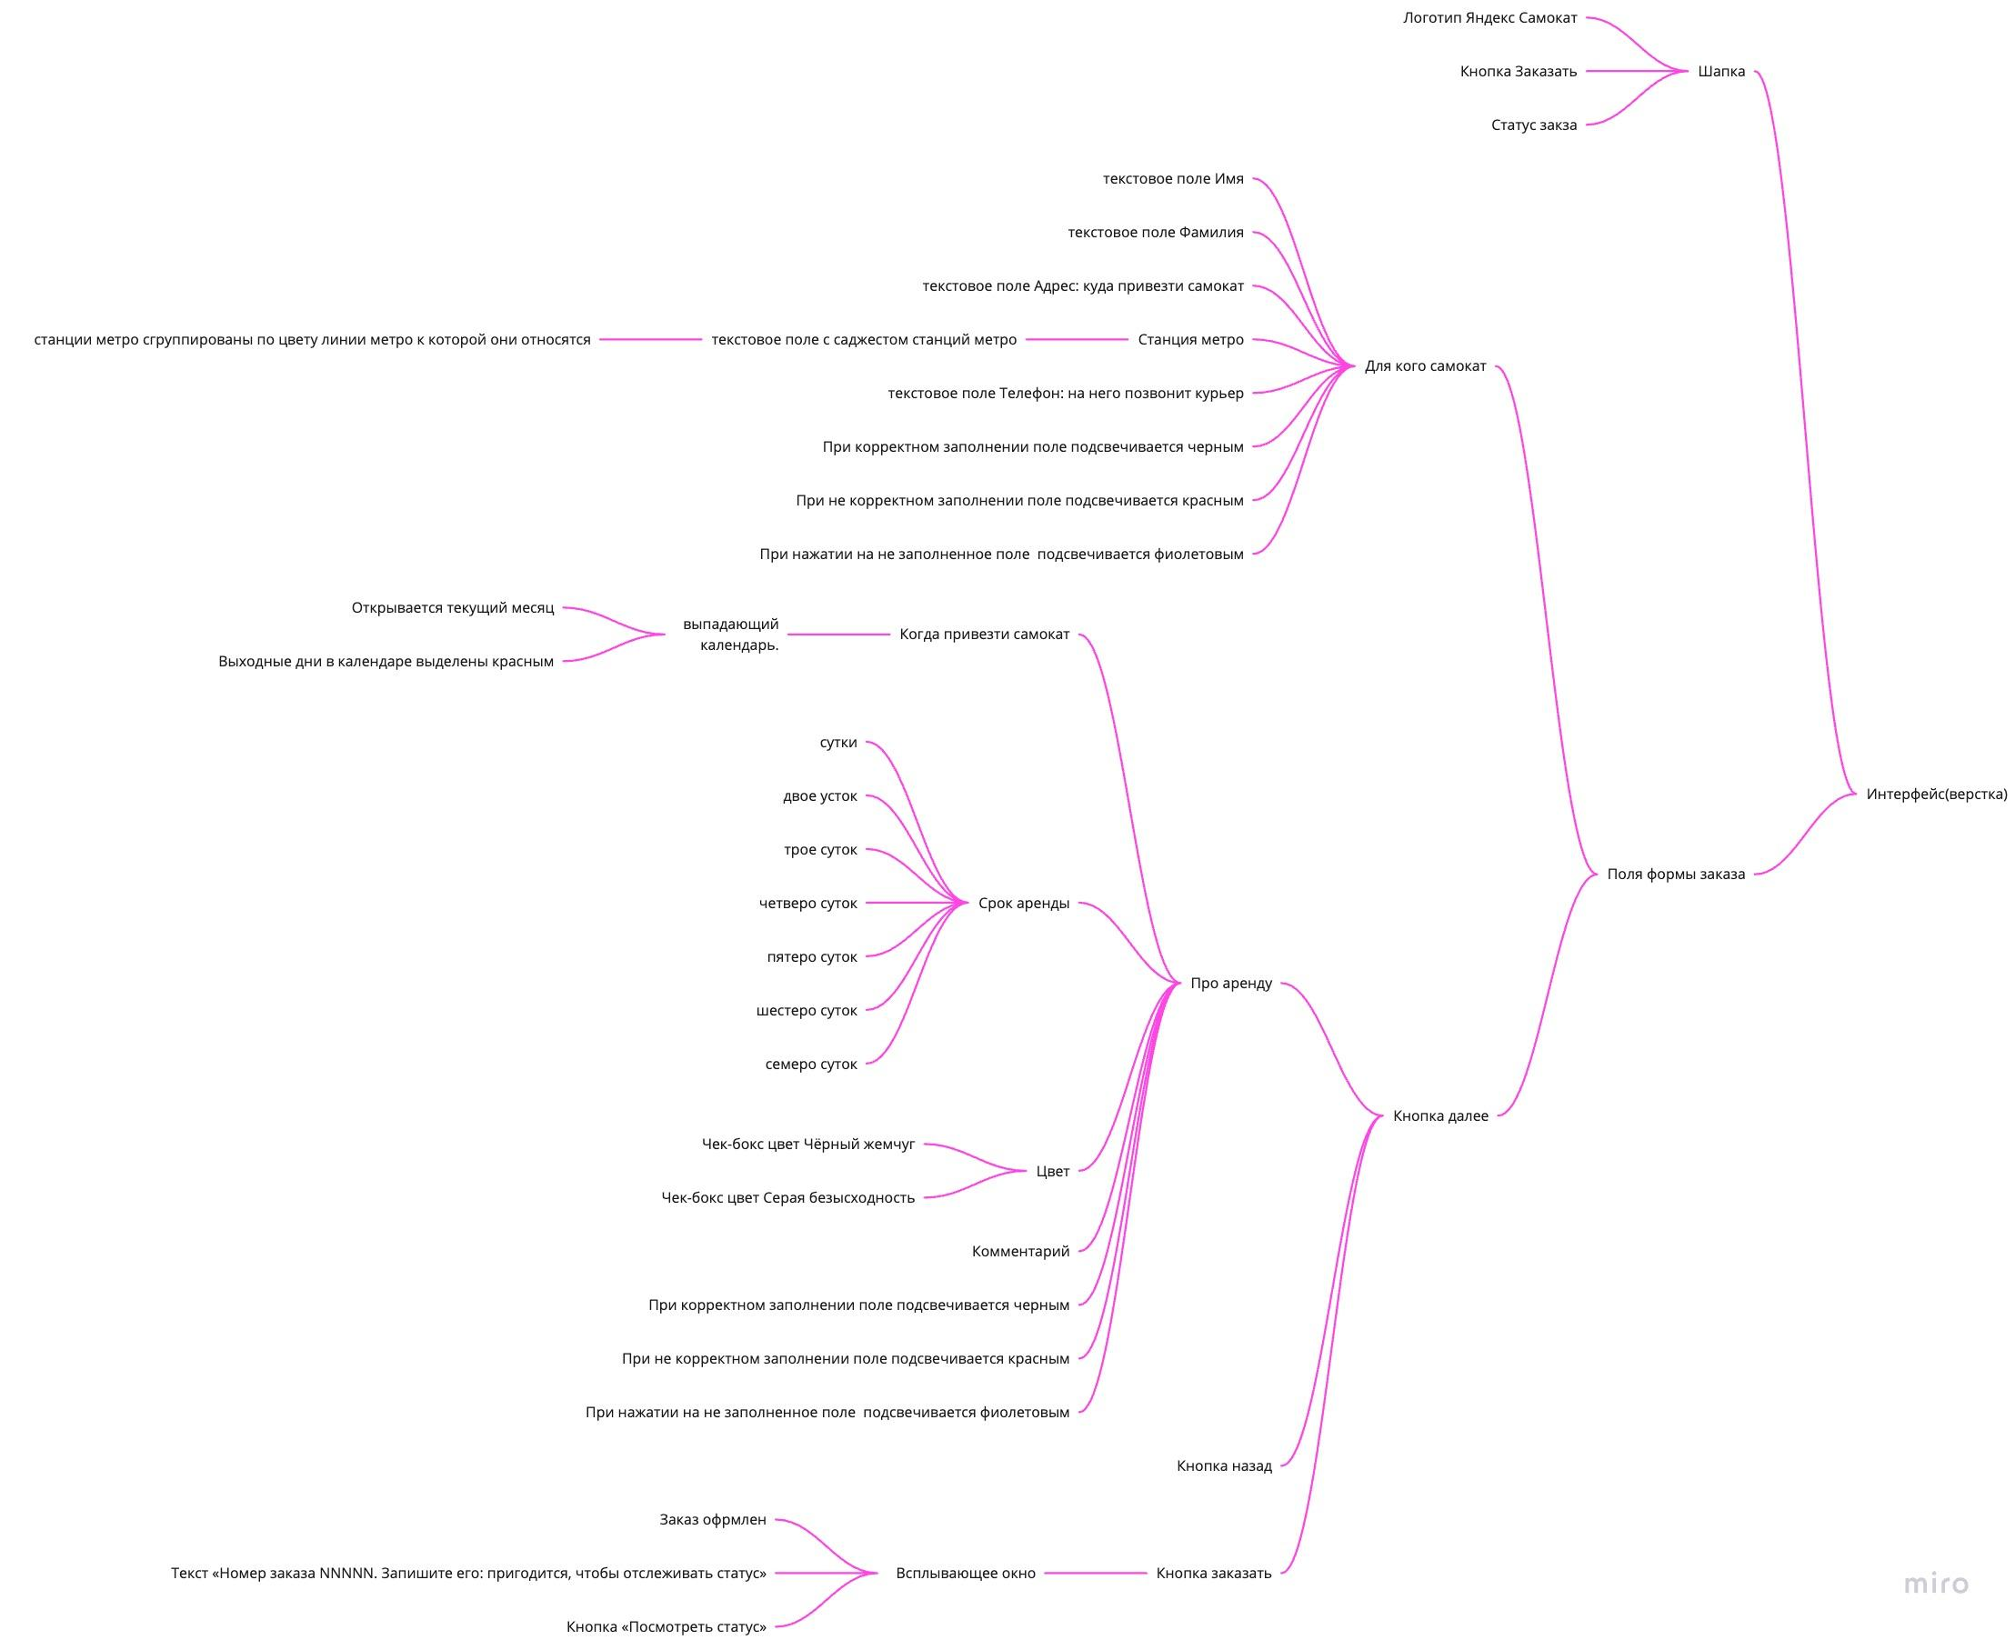
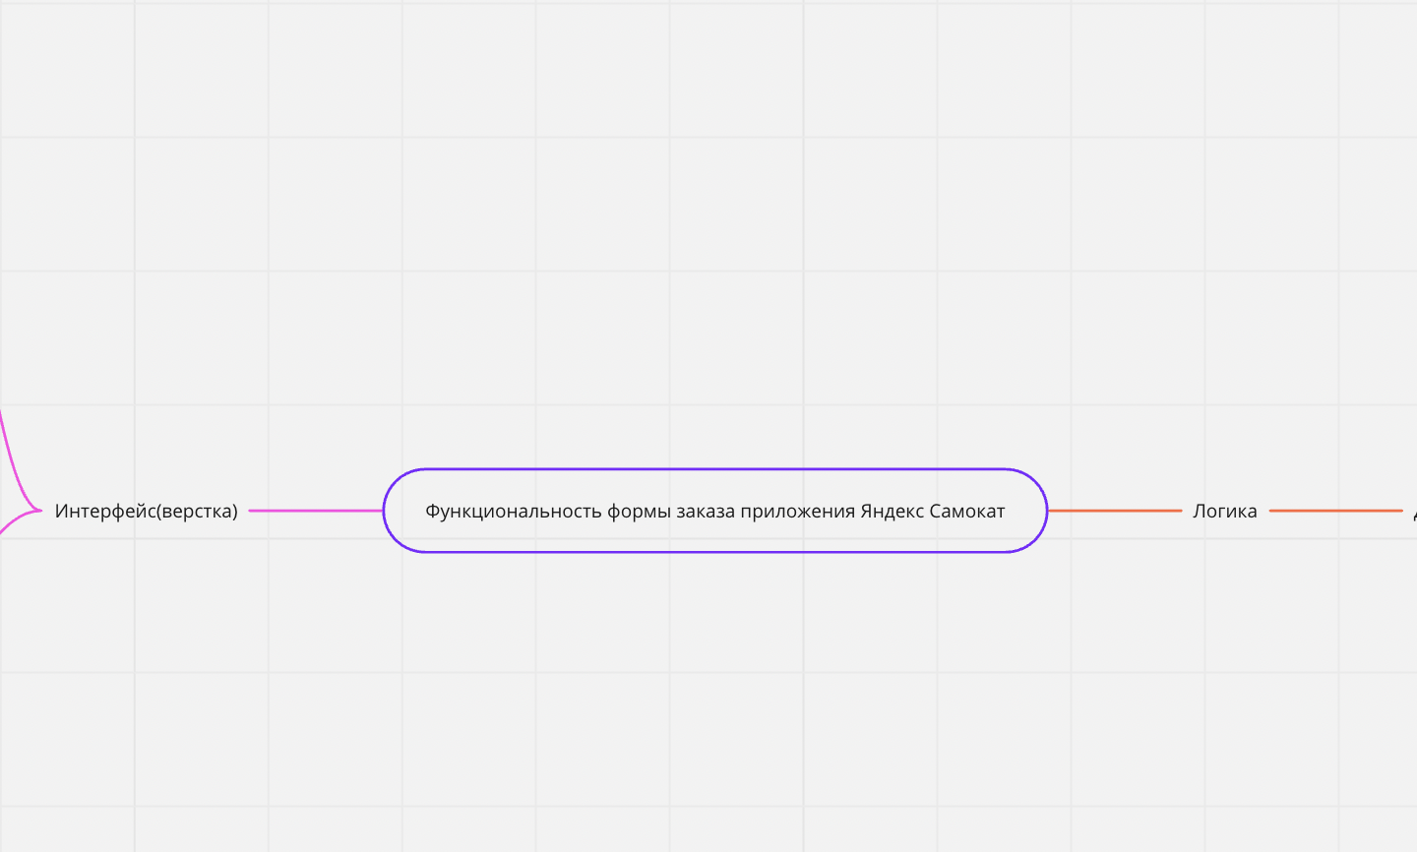
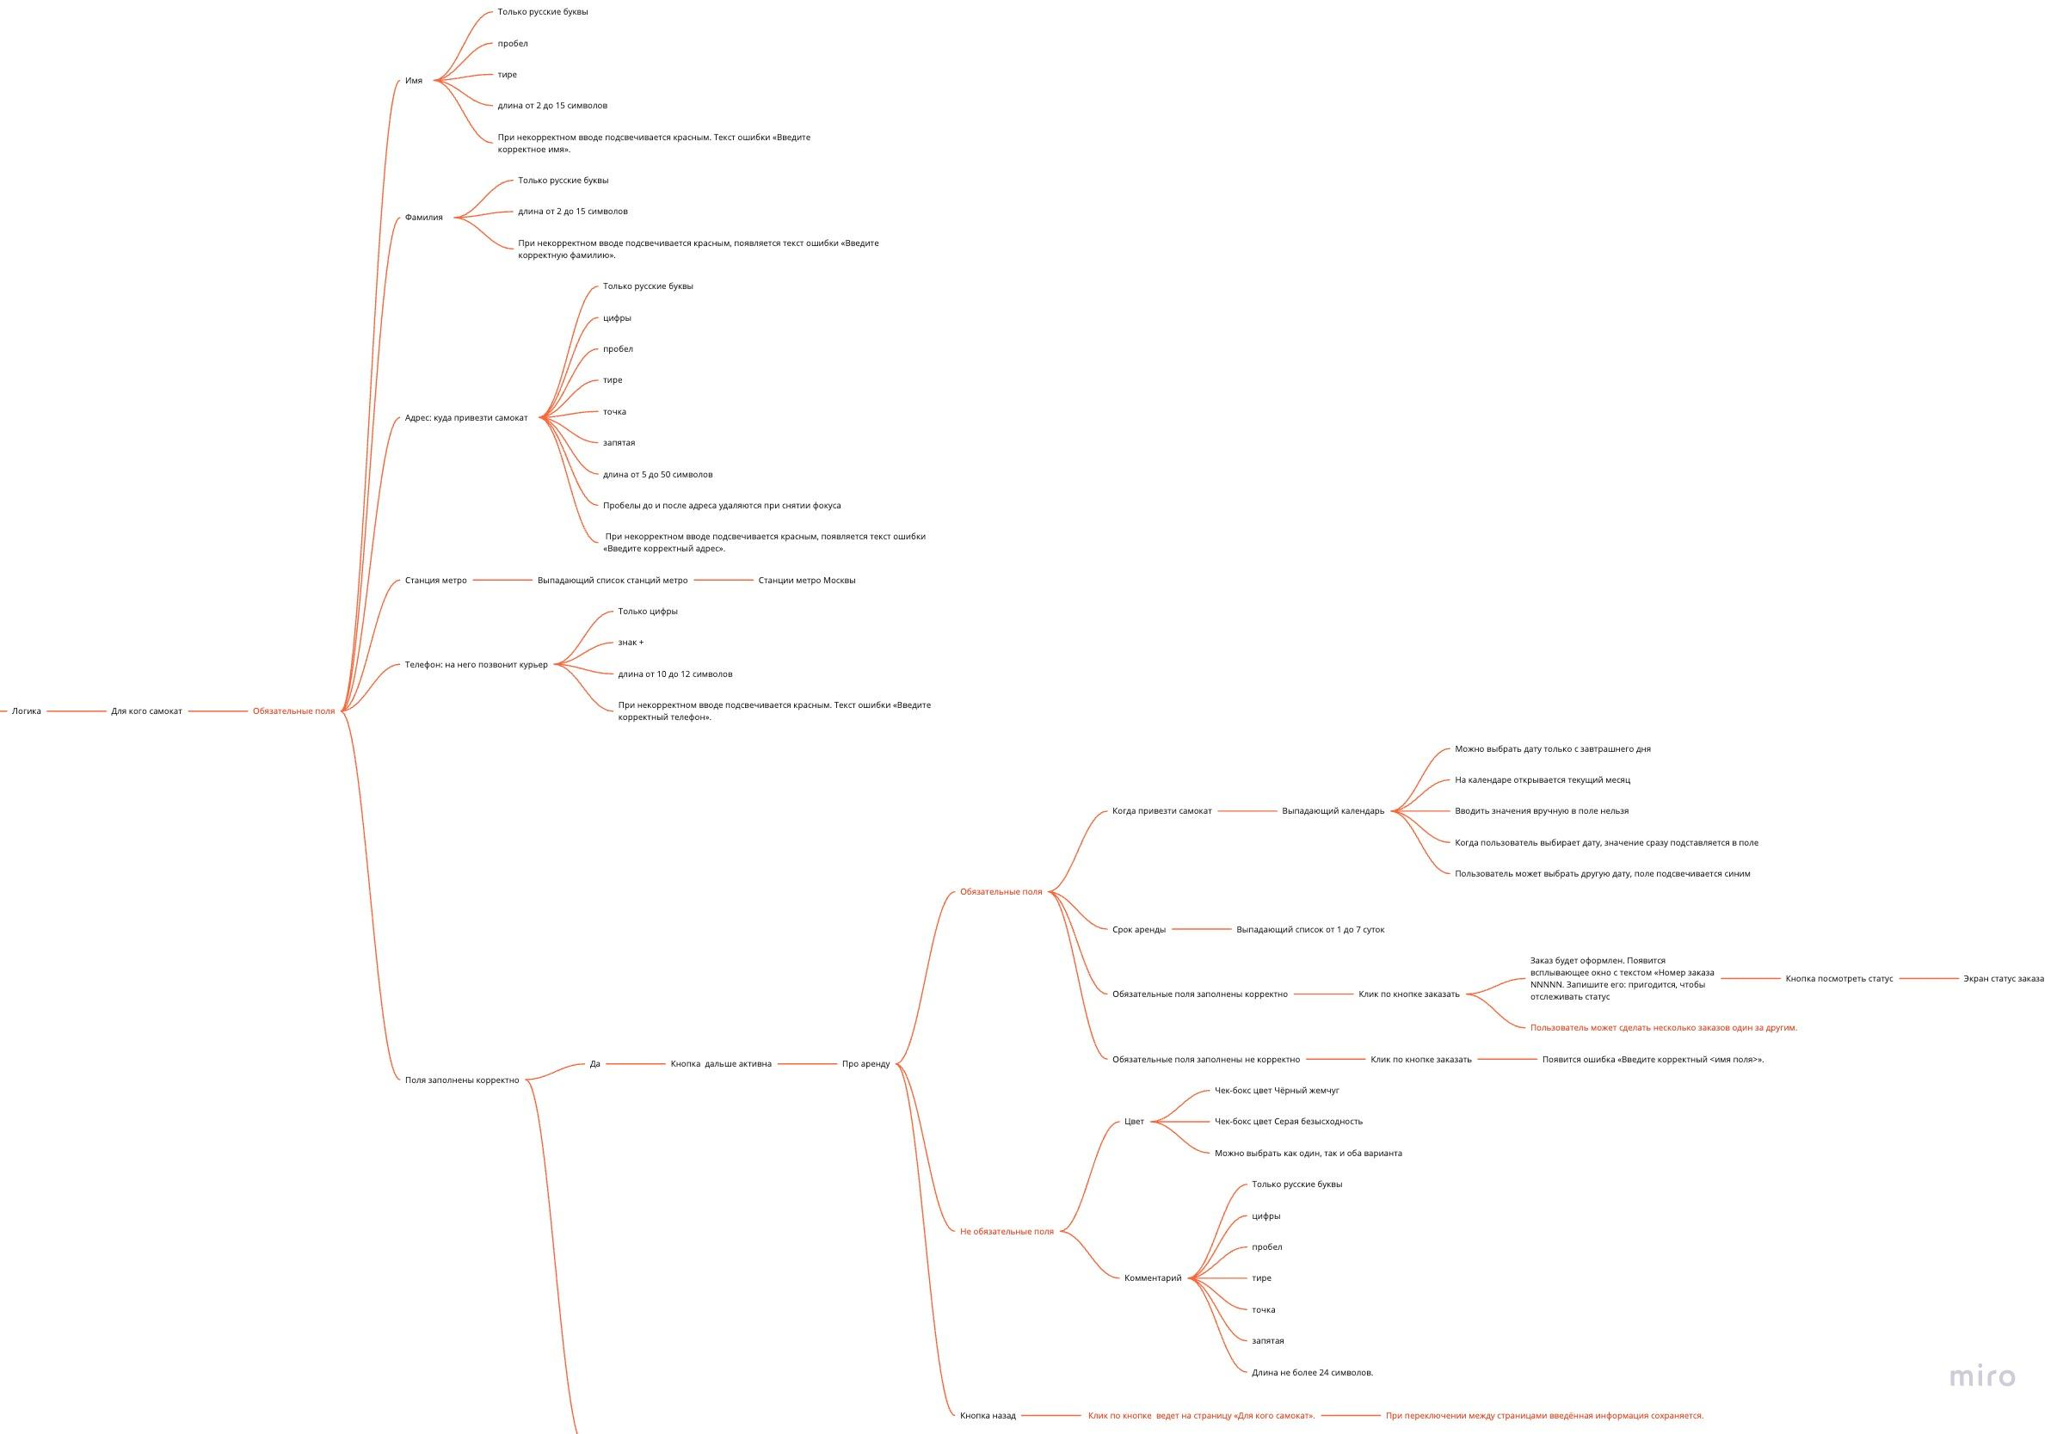
Скриншоты

mindmap | // вставь ссылку или картинку
https://miro.com/app/board/uXjVPEU-sWo=/

